Foglio1
H
L
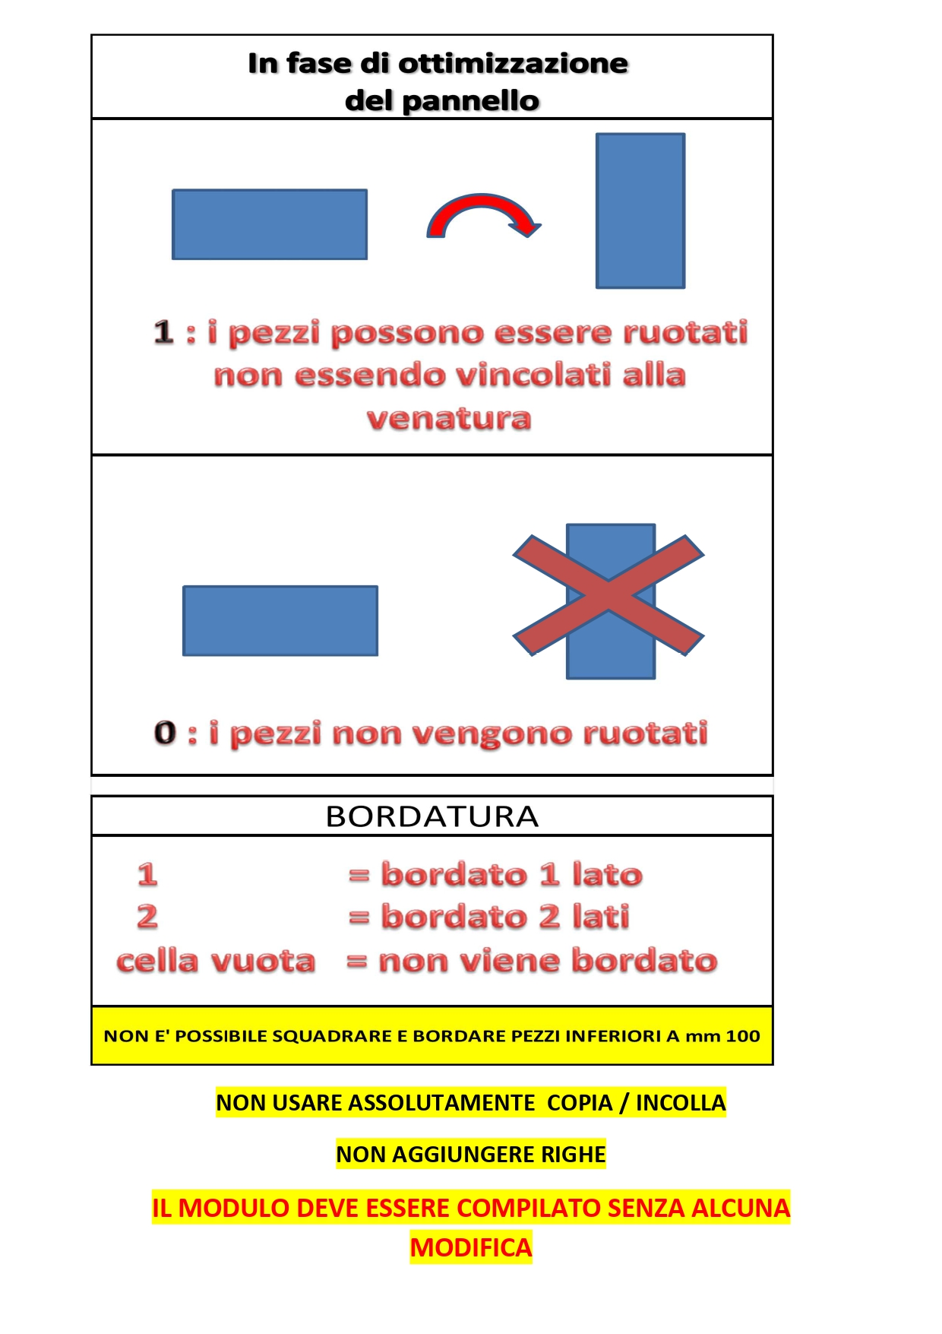
 |  | MODULO SQUADRATURA e BORDATURA vers. 01.2026
www.legnoforniture.com info@legnoforniture.com Tel. 0341 284487
CLIENTE: |  |  | DATA: |  |  | DATA CONSEGNA:

RIFERIMENTO: |  |  | ETICHETTATURA PEZZI (si / no): |  |  |  | SI
TIPO DI LAVORAZIONE: |  |  | NOTE:
SQUADRATURA (si / no): |  | SI
BORDATURA (si / no): |  | SI
TIPO DI BORDO:
MATERIALE: |  |  |  |  | MISURA PANNELLO mm (scrivere qui sotto nella casella)
ESEMPIO: NOB BIANCO CERA |  |  |  |  | ESEMPIO: mm 3760 x 2070
N. PEZZI | LUNGH. ( SENSO VENA) | ALTEZZA | SPESSORE | ROTAZIONE | bordatura L | bordatura H | Riferimento
 | L mm | H mm | SP mm | 0 / 1 | 1 LATO / 2 LATI | 1 LATO / 2 LATI | etichetta

 | 0 | 0
Tot. ml | 0.00 | Tot. pezzi | 0 |  | Tot. ml bordatura |  | 0.00
ROTAZIONE : "1" I pezzi vengono ruotati "0" I pezzi seguono il senso vena e non possono essere ruotati

 | 0 | 0
Tot. ml | 0.00 | Tot. pezzi | 0 |  | Tot. ml bordatura |  | 0.00
ROTAZIONE : "1" I pezzi vengono ruotati "0" I pezzi seguono il senso vena e non possono essere ruotati

ESEMPIO
H
L
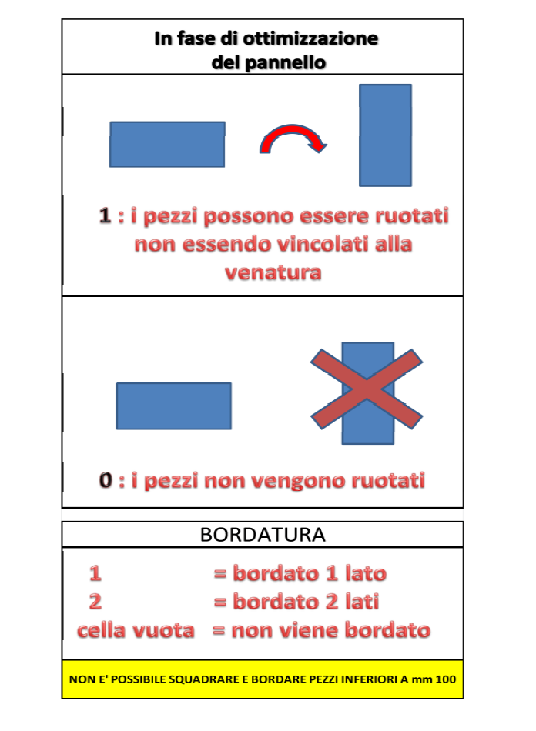
 |  | MODULO SQUADRATURA
www.legnoforniture.com info@legnoforniture.com Tel. 0341 284487
CLIENTE: | ROSSI |  | DATA: |  |  | DATA CONSEGNA:
LECCO |  |  | 2019-02-07
RIFERIMENTO: |  |  | ETICHETTATURA PEZZI (si / no): |  |  |  | SI
TIPO DI LAVORAZIONE: |  |  | NOTE:
SQUADRATURA (si / no): |  | SI
BORDATURA (si / no): |  | SI
TIPO DI BORDO: |  | BORDO ABS mm 1
MATERIALE: |  |  |  |  | MISURA L x H mm
NOBILITATO BIANCO MM 20 |  |  |  |  | 3760 |  | 2070
N. PEZZI | LUNGH. ( SENSO VENA) | ALTEZZA | SPESSORE | ROTAZIONE | bordatura L | bordatura H | Riferimento
 | L mm | H mm | SP mm | 0 / 1 | 1 LATO / 2 LATI | 1 LATO / 2 LATI | etichetta
5 | 1400 | 600 | 20 | 1 | 2 | 2 | SPALLE
5 | 900 | 600 | 20 | 1 | 2 |  | CAPPELLO
3 | 860 | 600 | 20 | 1 | 2 | 2 | RIPIANI

 | 3160 | 1800
Tot. ml | 43.76 | Tot. pezzi | 13 |  | Tot. ml bordatura |  | 37.76
ROTAZIONE : "1" I pezzi vengono ruotati "0" I pezzi seguono il senso vena e non possono essere ruotati

